INSTRUCCIONES
INSTRUCCIONES
FORMATO DE IDENTIFICACIÓN DE OFERTA DE COOPERACIÓN NACIONAL E INTERNACIONAL
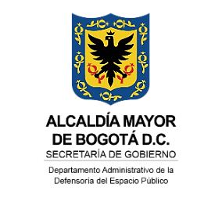
ITEMS | INSTRUCCIÓN
Fecha de la solicitud: | Registrar el día en que diligencia la matriz.
Proceso Misional: | Registrar el nombre del proceso misional.
Nombre de la buena práctica: | De acuerdo con la FAO una buena práctica es una experiencia positiva, probada y replicada en contextos diversos y que, por consiguiente, puede ser recomendada como modelo, y merece ser compartida para que el mayor número de personas pueda adaptarla y adoptarla. Indique el nombre de la buena práctica.
Descripción de la buena práctica: | Detallar y explicar de manera clara y completa cómo se aplicó la "buena práctica", quienes participaron y cómo se alcanzó el objetivo específico.
Responsable: | Indicar nombre y cargo de la persona o del equipo que lidera la buena práctica.
Impacto: | Indicar resultados tangibles y cifras.
Alineación meta Plan Distrital de Desarrollo: | Indicar si la buena práctica se encuentra alineada con una meta del Plan Distrital de Desarrollo
Alineación Política Distrital del Espacio Público: | Indicar si la buena práctica se encuentra alineada con la Política Distrital del Espacio Público.
Alineación Objetivos de Desarrollo Sostenible: | Indicar si la buena práctica se encuentra alineada con los Objetivos de Desarrollo Sostenible - ODS. Especificar ODS y meta correspondiente.

FORMATO
FORMATO DE IDENTIFICACIÓN DE OFERTA DE COOPERACIÓN NACIONAL E INTERNACIONAL
Código:
Versión:
Vigente desde:
127-FORDE-55
1
12/12/2023
PROCESO: DIRECCIONAMIENTO ESTRATÉGICO |  |  |  |  |  |  |  | PROCEDIMIENTO: GESTIÓN DE LA COOPERACIÓN NACIONAL E INTERNACIONAL
Fecha de la solicitud | Proceso Misional | Nombre de la buena práctica | Descripción de la buena práctica | Responsable | Impacto | Alineación meta Plan Distrital de Desarrollo | Alineación Política Distrital del Espacio Público | Alineación Objetivos de Desarrollo Sostenible

